Pomiary 26.03.2022
INSTUKCJA: |  |  |  | Zanim zaczniemy :

 |  |  | Przed rozpoczęciem pomiarów należy zaopatrzeć się w aplikacje WIFI analyzer https://play.google.com/store/apps/details?id=abdelrahman.wifianalyzerpro&hl=pl&gl=US
 |  |  | Zabierz miarkę ze sobą
 |  |  | Fajnie by było: | Przed wykonywaniem pomiarów z racji że nie stawiamy nowej sieci wifi tylko modernizujemy istniejącą fajnie byłoby mieć możliwość wyłączenia istniejących routerów, aby zobaczyć smieciowe sygnały z poza firmy

Wyszukiwanie odpowiedniego kanału pod nowe Access Pointy
 |  | Zaznaczyć pasmo 2,4GHz i zanotować 4 najlepsze kanały podane przez aplikacje ( najepiej zrobić screena wolnych kanałów i umieścić go niżej) |  |  | Funkcja: Channel Graph i Best Channel w aplikacji (new AP) |  |  |  |  |  |  |  |  | Spodziewane kanał dla 2,4GHz to 1, 6, 11
 | Alternatywnie: | Zaznaczyć pasmo 5GHz i zanotować 4 najlepsze kanały podane przez aplikacje ( najepiej zrobić screena wolnych kanałów i umieścić go niżej) |  |  |  |  |  |  |  |  |  |  |  | A jak nie to robimy na 5GHz

ODPOWIEDNIE KANAŁY

Co my tutaj robimy ?
 | Czym są kanały - kanały to nic innego jak odpowiednia częstotliwość w paśmie (2,4GHz lub 5GHz). Musimy znaleźć odpowiednie kanały które są puste, aby móc z nich skorzystać, jest to ważne ponieważ jeszcze większym wrogiem niż tłumienie sygnału jest interferencja (nakładanie się sygnałów.)
 | Interferencja sprawia że mimo że połączenie z AP (access point) jest nawiązywane nie sprawia że sieć działa dobrze, pakiety się gubią, infrastruktura działa wolno. Pamiętamy że inne sieci wifi generują śmieciowe dla nas sygnały i zagłuszają nasze.
 | Dlaczego nie wystarczy jeden kanał dla jednej sieci? Bardzo proste pytanie i odpowiedź, nasza sieć wewnętrzna z racji korzystania z dużej ilości APków, które generują sygnały również możemy się spotkać ze zjawiskiem interferencji.
 | Najlepszymi najbardziej preferowanymi kanałami dla pasma 2,4GHz są 1,6,11 ponieważ mają najwięcej miejsca (sieć rozpościera się na inne kanały Patrz channel graph)

Uwzględnienie materiału z których zrobione są drzwi i ściany i strop
 | Zmierzyć grubość stropy jeśli się uda oraz najlepiej wysokość podłogi od stropu na obydwu piętrach.
 | Zmierzyć grubość drzwi i uzględnić materiał z którego są wykonane (plastik . płyta meblowa itd)
 | Sciany z racji delikatnej natury, nie możemy sprawdzić zbrojeń oraz komponentów które sprawiają że tłumienie ściany wzrasta (kable, rury). W tym celu przeprowadzimy pomiary absorbcji sygnału.

 |  |  |  |  |  | Co my tutaj robimy ?
 |  |  |  |  |  |  | Absorbcja jest drugą przeszkodą która staje nam na drodze do stworzenia dobrze prosperującego wifi, dlatego potrzeujemy ją wyznaczyć
 |  |  |  |  |  |  | Wysokość stropu jest nam potrzebna dlatego ponieważ sygnał obija się ( zjawisko odbicia ) dlatego wyskość sufitu w dorbrym projekcie również powinna zostać uwzgędniona.
 |  |  |  |  |  |  | Drzwi wykonane są z innego materiały niż ściany dlatego fajnie byłoby uwzględnić ich absorbcje ( z racji że budowa drzwi jest dosyć jednolita nie potrzebujemy tutaj badania na tle widmowym) wystarczy tylko oszacowanie materiału i grubości

Jak dokonać pomiaru: | 1 | Ustaw punkt dostępowy (router lub telefon z hotspotem) w badanym pomieszczeniu (najlepiej gdzieś na środku lub przy ścianie dalszej niż ściania mierzona
 | 2 | Wejdź na zakładkę time graph w aplikacji, odczekaj aż pojawi się sygnał, ustaw się pod ścianą mierzoną
 | 3 | Zczytaj 4 wartości z wykresu (tak te wartości z minusem na osi OY) |  |  |  |  | Protip: jak irytuje cię że wykres ciągle się przesuwa możesz go zastopować
 | 4 | Powtórz pomiar za ścianą w podobnej odległości od ściany jak poprzednio
 | 5 | wyznacz średnią z pomiarów i oblicz absorbcje |  |  |  | Uwaga: | Badane ściany na rysunku są opisane indeksami (typy ścian) są to rodzaje ścian bez których nie możemy wyjść
 | 6 | Jeśli to możliwe ustal grubość ściany badanej |  |  |  |  | Jeśli starczy nam czasu i chęci powinniśmy sprawić aby każda ściana została przez nas zmierzona

 | PARTER

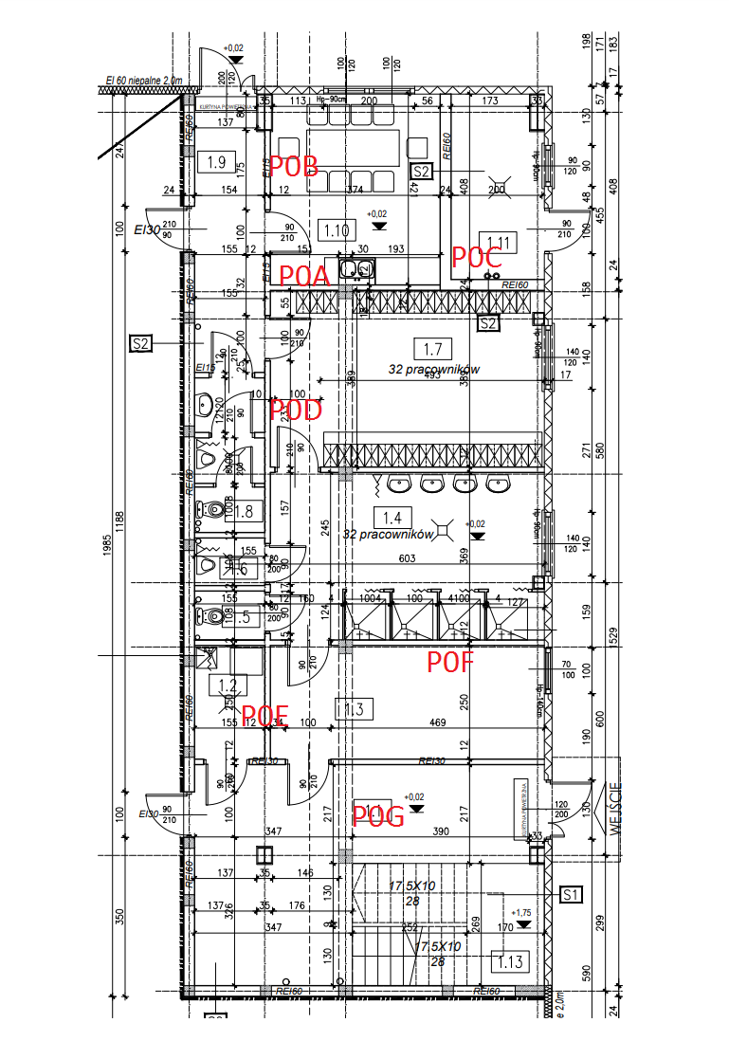

 |  |  |  |  |  | PARTER
 |  |  |  |  |  | NUMER ŚCIANY | SYGNAŁ ODNIESIENIA (BEZ ŚCIANY) |  |  |  | SYGNAŁ BADANY (ZE ŚCIANĄ) |  |  |  | WARTOŚĆ ABSOROBCJI ŚCIANY | GRUBOŚĆ ŚCIANY
 |  |  |  |  |  |  | proba 1 | proba 2 | proba 3 | ŚREDNIA | proba 1 | proba 2 | proba 3 | ŚREDNIA | ŚREDNI ODNIESIENIA - ŚREDNI BADANY
 |  |  |  |  |  | P0A | 43 | 48 | 40 | 43.666666667 | 35 | 60 | 65 | 53.333333333 | -9.6666666667 | 12 |  | GRUBOŚĆ [ cm ] | MATERIAŁ
 |  |  |  |  |  | P0B | 50 | 45 | 43 | 46 | 40 | 42 | 34 | 38.666666667 | 7.3333333333 | 12 | DRZWI 1 | 1.4 | szkło
 |  |  |  |  |  | P0C | poza budynkiem |  |  | - | - |  |  | - | - | - | STROP | 20 | żelbeton
 |  |  |  |  |  | P0D | 43 | 50 | 45 | 46 | 60 | 50 | 45 | 51.666666667 | -5.6666666667 | 12 | DRZWI 2 | 3 | MDF
 |  |  |  |  |  | P0E | 40 | 38 | 45 | 41 | 55 | 45 | 50 | 50 | -9 | 12
 |  |  |  |  |  | P0F | 55 | 50 | 55 | 53.333333333 | 60 | 55 | 60 | 58.333333333 | -5 | 12 |  | PARTER | PIĘTRO
 |  |  |  |  |  | P0G | 55 | 50 | 47 | 50.666666667 | 60 | 55 | 50 | 55 | -4.3333333333 | 12 | WYSKOŚĆ [ cm ] | 270 | 350

 |  |  |  |  |  | PIĘTRO
 |  |  |  |  |  | NUMER ŚCIANY | SYGNAŁ ODNIESIENIA (BEZ ŚCIANY) |  |  |  | SYGNAŁ BADANY (ZE ŚCIANĄ) |  |  |  | WARTOŚĆ ABSOROBCJI ŚCIANY | GRUBOŚĆ ŚCIANY
 |  |  |  |  |  |  | proba 1 | proba 2 | proba 3 | ŚREDNIA | proba 1 | proba 2 | proba 3 | ŚREDNIA | ŚREDNI ODNIESIENIA - ŚREDNI BADANY
 |  |  |  |  |  | P1A | 55 | 50 | 55 | 53.333333333 | 60 | 58 | 60 | 59.333333333 | -6 | 12
 |  |  |  |  |  | P1B | 45 | 47 | 46 | 46 | 52 | 51 | 45 | 49.333333333 | -3.3333333333 | 2
 |  |  |  |  |  | P1C | 51 | 52 | 50 | 51 | 65 | 63 | 63 | 63.666666667 | -12.666666667 | 12
 |  |  |  |  |  | P1D | 55 | 53 | 54 | 54 | 64 | 65 | 64 | 64.333333333 | -10.333333333 | 12

 | PIĘTRO |  |  |  |  | NUMER ŚCIANY | SYGNAŁ ODNIESIENIA (BEZ ŚCIANY) |  |  |  | SYGNAŁ BADANY (ZE ŚCIANĄ) |  |  |  | WARTOŚĆ ABSOROBCJI ŚCIANY | GRUBOŚĆ ŚCIANY
 |  |  |  |  |  |  | proba 1 | proba 2 | proba 3 | ŚREDNIA | proba 1 | proba 2 | proba 3 | ŚREDNIA | ŚREDNI ODNIESIENIA - ŚREDNI BADANY
 |  |  |  |  |  | P1A
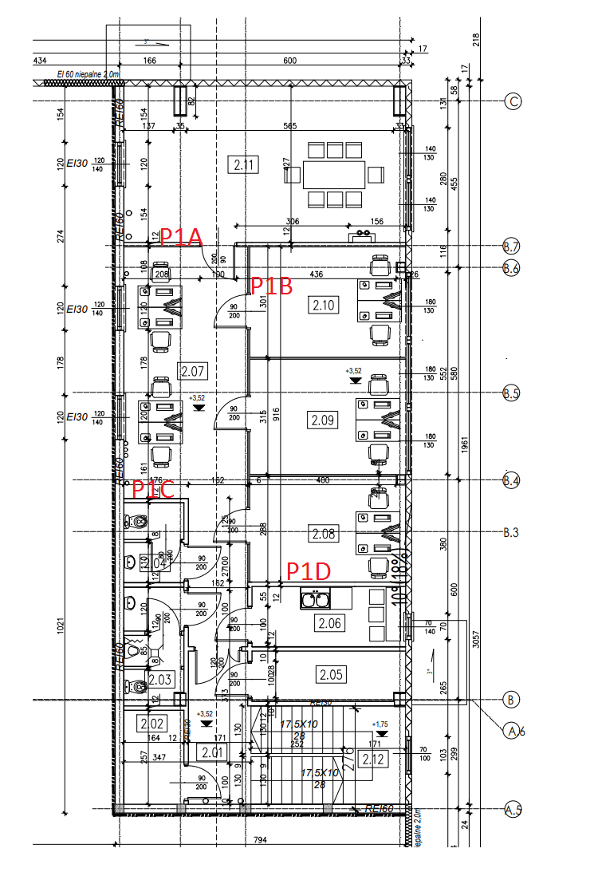
 |  |  |  |  |  | P1B
 |  |  |  |  |  | P1C
 |  |  |  |  |  | P1D

 |  |  |  |  |  | Notatki:

